Данные из Росреестра
№ | Наименование | Кадастровый номер | Адрес (местоположение) | Общая площадь, кв. м | Категория | Разрешенное использование | Кадастровая стоимость | Передаваемые права | Правообладатель (собственник) | Обременения (ограничения) | Этаж | Статус объекта | Назначение | Дата регистрации права | Дата обновления информации | Старый кадастровый номер | Дата кадастровой стоимости | Карта
1 | Земельный участок | 78:38:0022629:1115 | Российская Федерация, Санкт-Петербург, внутригородское муниципальное образование Санкт-Петербурга поселок Ушково, Пионерская улица, земельный участок 3а | 2956 | Земли населенных пунктов | Для ведения гражданами садоводства и огородничества | 24224607,11 | Общая долевая собственность; № 78:38:0022629:1115-78/004/2019-6; от 11.10.2019 |  | Доверительное управление; № 78:38:0022629:1115-78/004/2019-7; от 11.10.2019 |  | Актуально | null | 06.12.2017 | 26.03.2025 |  | 01.01.2022 | 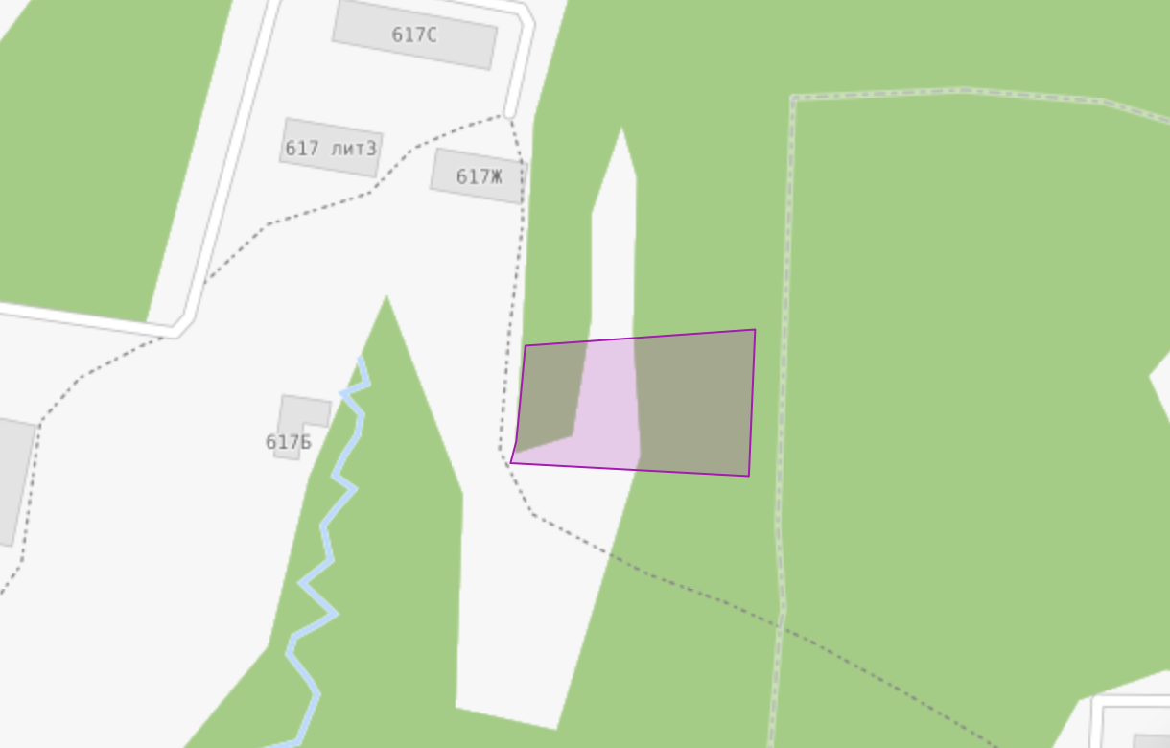
2 | Здание | 78:38:0022629:1006 | Санкт-Петербург, поселок Ушково, Приморское шоссе, дом 613, литера В | 165,90 |  |  | 2407919,62 | Общая долевая собственность; № 78:38:0022629:1006-78/011/2022-8; от 02.09.2022 |  | Доверительное управление; № 78:38:0022629:1006-78/011/2022-10; от 02.09.2022 |  | Актуально | Нежилое здание | 29.08.2012 | 20.12.2025 | 78:38:22629:5:29; 78:22629:0:29 | 01.01.2025

